步骤
一、账号网址密码
店铺网址

二、操作流程
网址 | https://b.alipay.com/page/mbillexprod/bill/download/fundBill
对应视频
对账中心-账单下载-月账单-选择上月-查询-账单下载-最后将下载的账单明细导入到数据库中

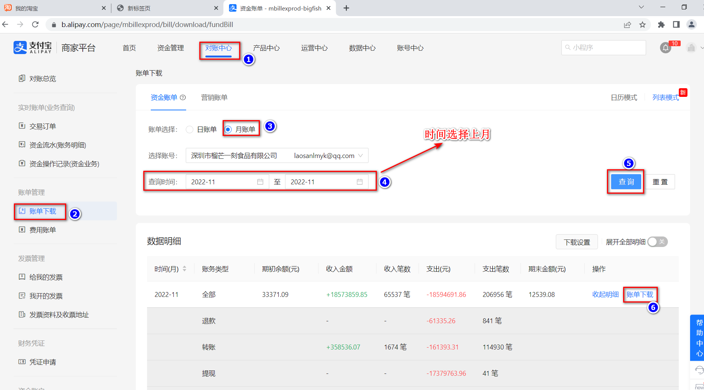

最后将导出或下载后的数据插入到数据库中 每个月运行一次

